スポンサー公告
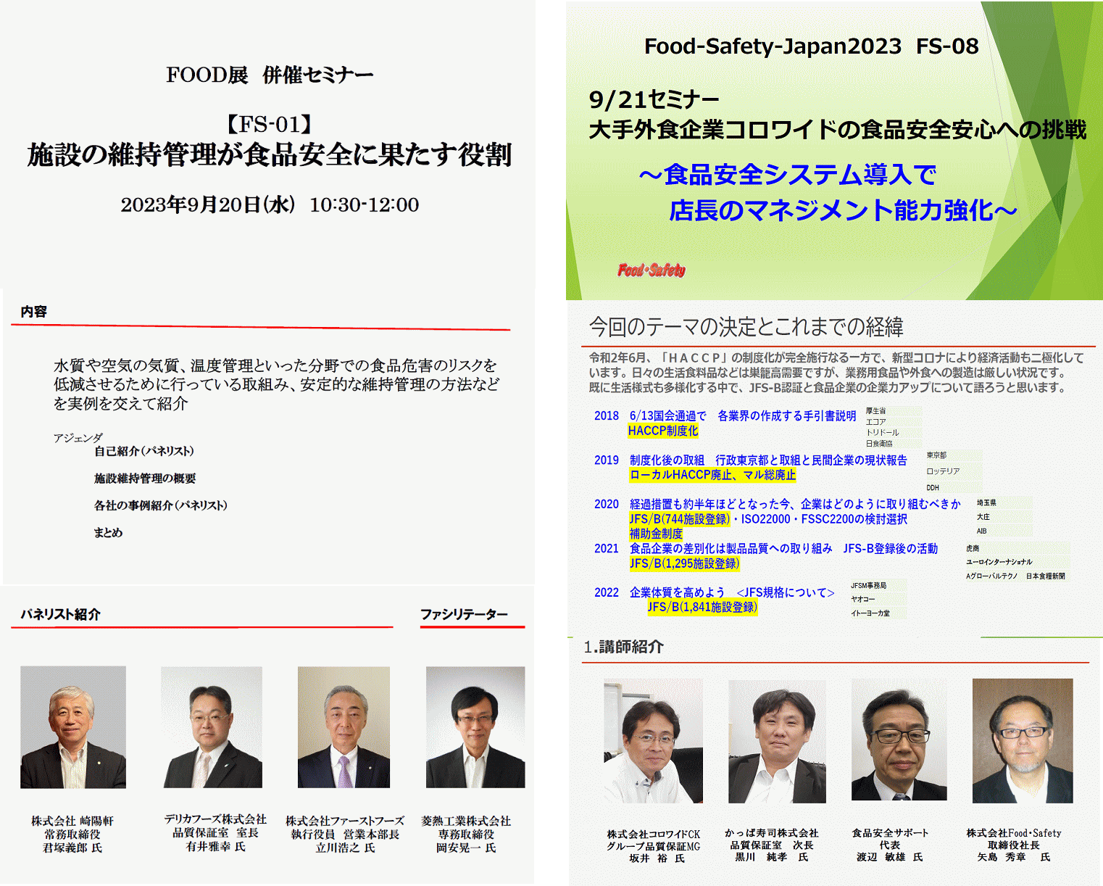
9月20日、21日東京ビックサイト 食の安心安全セミナー登壇

36 ノロウイルス関連情報
ノロウイルス指数平年同等 散発事故発生 |  |  |  |  |  |  |  | 出典:東京都感染症情報センター
 |  |  |  |  |  |  |  | （最近５年間の週値の比較） ノロウイルスの感染周期は4年ですね 前回は2018年

東京都は レベル 2 全国平均 (レベル2) 3.22

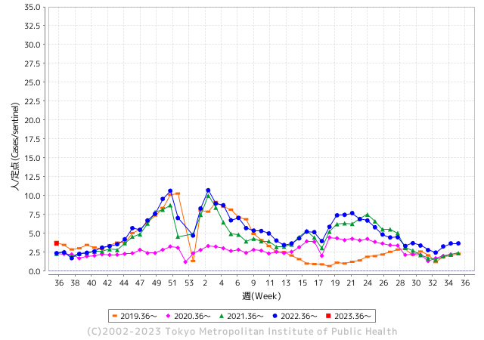
ノロウイルスの年度始まりは
9月からです。

 |  |  |  |  |  |  |  |  |  |  |  | レベル5

 |  |  |  |  |  |  |  |  |  |  |  | レベル4

 |  |  |  |  |  |  |  |  |  |  |  | レベル3

 |  |  |  |  |  |  |  |  |  |  |  | レベル2
GⅡ 35週 0例 |  |  |  |  | GⅡ 36週 0例 |  |  |  |  |  |  | レベル1
地方衛生研究所情報 |  |  | 傾向 |  | 出典：地方衛生研究所ネットワーク
★数年間で二番目に高い比率でノロウイルス終息か |  |  |  |  |  |  |  | http://idsc.tokyo-eiken.go.jp/diseases/gastro/gastro/
 |  |  |  | 流行警報 | 警戒警報
 | 2023-09-18 |  | 低散発 | 定点観測値 |  | ▲:減少 | 今週のニュース（Noroｖｉｒｕｓ） (9/11-9/18) |  |  |  | 9
先週
今週
都道府県名 | 流行 ☆増加 ★減少☆★1つで約1ポイント |  |  | 2023/35週 | 2023/36週 | 対前週 | 大量発症事故（業種／内容） 今週 , 先週 |  |  |  | ニュースソース | 日時
北海道 | ★ |  |  | 1.87 | 1.56 | ▲ 0.31 |  |  |  |  |  |  | 北海道
青森県 | ★ |  |  | 2.97 | 2.71 | ▲ 0.26 |  |  |  |  |  |  | 青森県
岩手県 | ★ |  |  | 4.08 | 4.03 | ▲ 0.05 |  |  |  |  |  |  | 岩手県
宮城県 | ★ |  |  | 2.27 | 2.13 | ▲ 0.14 |  |  |  |  |  |  | 宮城県
秋田県 | ☆ |  |  | 2.15 | 3 | 0.85 |  |  |  |  |  |  | 秋田県
山形県 | ☆ |  |  | 1.96 | 2.11 | 0.15 |  |  |  |  |  |  | 山形県
福島県 | ★ |  |  | 1.55 | 1.22 | ▲ 0.33 |  |  |  |  |  |  | 福島県
茨城県 | ☆ |  |  | 2.36 | 2.77 | 0.41 |  |  |  |  |  |  | 茨城県
栃木県 | ★ |  |  | 1.52 | 1.29 | ▲ 0.23 |  |  |  |  |  |  | 栃木県
群馬県 | ☆ |  |  | 3.44 | 4.06 | 0.62 |  |  |  |  |  |  | 群馬県
埼玉県 | ★ |  |  | 4.53 | 4.27 | ▲ 0.26 |  |  |  |  |  |  | 埼玉県
千葉県 | ★ |  |  | 3.72 | 3.19 | ▲ 0.53 |  |  |  |  |  |  | 千葉県
東京都 | ☆ |  |  | 3.67 | 3.68 | 0.01 |  |  |  |  |  |  | 東京都
神奈川県 | ☆ |  |  | 2.68 | 2.76 | 0.08 |  |  |  |  |  |  | 神奈川県
新潟県 | ☆ |  |  | 2.56 | 2.91 | 0.35 |  |  |  |  |  |  | 新潟県
富山県 | ★ |  |  | 4.28 | 3.28 | ▲ 1.00 |  |  |  |  |  |  | 富山県
石川県 | ★ |  |  | 5.62 | 5.07 | ▲ 0.55 |  |  |  |  |  |  | 石川県
福井県 | ★ |  |  | 4.92 | 3.8 | ▲ 1.12 |  |  |  |  |  |  | 福井県
山梨県 | ☆ |  |  | 3.04 | 3.88 | 0.84 |  |  |  |  |  |  | 山梨県
長野県 | ☆ |  |  | 3.28 | 3.65 | 0.37 |  |  |  |  |  |  | 長野県
岐阜県 | ★ |  |  | 2.58 | 1.89 | ▲ 0.69 |  |  |  |  |  |  | 岐阜県
静岡県 | ☆ |  |  | 2.36 | 2.79 | 0.43 |  |  |  |  |  |  | 静岡県
愛知県 | ★ |  |  | 2.69 | 2.67 | ▲ 0.02 |  |  |  |  |  |  | 愛知県
三重県 | ★ |  |  | 3.78 | 3 | ▲ 0.78 |  |  |  |  |  |  | 三重県
滋賀県 | ★ |  |  | 2.64 | 2.49 | ▲ 0.15 |  |  |  |  |  |  | 滋賀県
京都府 | ☆ |  |  | 1.49 | 1.66 | 0.17 |  |  |  |  |  |  | 京都府
大阪府 | ☆ |  |  | 2.85 | 2.96 | 0.11 |  |  |  |  |  |  | 大阪府
兵庫県 | ☆ |  |  | 3.6 | 3.98 | 0.38 |  |  |  |  |  |  | 兵庫県
奈良県 | ☆ |  |  | 3.56 | 3.71 | 0.15 |  |  |  |  |  |  | 奈良県
和歌山県 | ★ |  |  | 2.2 | 2.1 | ▲ 0.10 |  |  |  |  |  |  | 和歌山県
鳥取県 | ☆ |  |  | 3.21 | 3.68 | 0.47 |  |  |  |  |  |  | 鳥取県
島根県 | ☆ |  |  | 3.52 | 3.74 | 0.22 |  |  |  |  |  |  | 島根県
岡山県 | ★ |  |  | 3.96 | 3.83 | ▲ 0.13 |  |  |  |  |  |  | 岡山県
広島県 | ☆ |  |  | 3.4 | 3.58 | 0.18 |  |  |  |  |  |  | 広島県
山口県 | ☆ |  |  | 3.07 | 3.17 | 0.10 |  |  |  |  |  |  | 山口県
徳島県 | ★ |  |  | 3.39 | 2.78 | ▲ 0.61 |  |  |  |  |  |  | 徳島県
香川県 | ☆ |  |  | 4.61 | 4.75 | 0.14 |  |  |  |  |  |  | 香川県
愛媛県 | ☆ |  |  | 4 | 4.05 | 0.05 |  |  |  |  |  |  | 愛媛県
高知県 | ★ |  |  | 1.88 | 1.85 | ▲ 0.03 |  |  |  |  |  |  | 高知県
福岡県 | ☆ |  |  | 3.63 | 4.58 | 0.95 |  |  |  |  |  |  | 福岡県
佐賀県 | ★ |  |  | 2.65 | 2 | ▲ 0.65 |  |  |  |  |  |  | 佐賀県
長崎県 | ★ |  |  | 1.95 | 1.84 | ▲ 0.11 |  |  |  |  |  |  | 長崎県
熊本県 | ☆ |  |  | 5.58 | 5.82 | 0.24 |  |  |  |  |  |  | 熊本県
大分県 | ★ |  |  | 8.19 | 8.08 | ▲ 0.11 |  |  |  |  |  |  | 大分県
宮崎県 | ☆ |  |  | 5.14 | 5.22 | 0.08 |  |  |  |  |  |  | 宮崎県
鹿児島県 | ☆ |  |  | 3.31 | 3.81 | 0.50 |  |  |  |  |  |  | 鹿児島県
沖縄県 | ★ |  |  | 2.06 | 1.84 | ▲ 0.22 |  |  |  |  |  |  | 沖縄県
全国 | ☆ |  |  | 3.19 | 3.22 | 0.03
 |  |  |  |  |  |  |  |  |  |  | 0 | 0
 |  |  |  | 今週 |  |  | 管理レベル「2」
 |  | 先週に比べて全国平均は |  |  |  | 3.22 | ：先週より | 0.03
 |  | 東京都は |  |  |  | 3.68 | ：先週より | 0.01
 |  | 最高指数は |  |  | 大分県 | 8.08 | 全国で10.00を超える都道府県数は |  | 0ヶ所 | 増減 | 0

2 | 9-10月、4月以降 施設の所在市町村で流行・ 食中毒が報告される 定点観測値が5.00前後 |  |  |  |  | 【情報共有】 週間・情報収集/情報は毎週確認する 【常設】 嘔吐物処理セットの配備 【体調管理】従業員の健康状況を徹底し、不良者は調理・加工ラインより外す

36 衛生訓話
毎週 ひとつ 覚えていきましょう
今週のお題 (食品衛生の基本は冷蔵庫の清掃から)
厨房の異臭の原因の一つは、冷蔵庫の清掃不足です。
↓ 職場の先輩は以下のことを理解して わかり易く 指導しましょう ↓
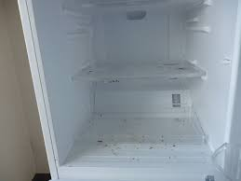
 | 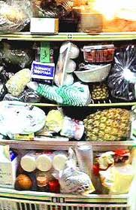 | ★臭いの元は、食肉や魚類からのドリップやお漬物の汁、調味料の漏れなどです。プラスチック保管容器の外側、ステンレスバットなどについたこれらの「臭い」が、冷蔵庫内で充満していることがあります。 ★キッチンのなかでも冷蔵庫は細菌の温床です。大腸菌、サルモネラ属菌などのほか、冷蔵庫には4℃以下の低温でも増殖し 、食中毒を引き起こすリステリア菌、エロモナス菌などが棲みついています。 ★なかでも野菜室は危険です。洗っていない野菜は細菌だらけです。よく水洗いしてから庫内に入れるように習慣づけましょう。 「冷蔵庫は冷えているから安全」は間違っています。 ★食材カスは直ぐ取り除き、臭わせない、カビさせない。冷蔵庫は常に清潔にしてください。 「私たちの冷蔵庫はとても綺麗です」は、世界に通用する食品安全メッセージです。
野菜室の野菜ゴミやチルド室の肉ダレが異臭の原因

 | ■冷蔵庫の掃除方法 1) 中に入っている食品を別の冷蔵庫に移し、掃除する冷蔵庫の電源を切ります。 2） 外せるものはすべて外して洗い、よく乾燥させます。 庫内は乾いた布を用い、消毒用エタノールで拭きます。掃除後は扉を少し開け、冷蔵庫内を乾燥させます。 3） 臭いを発生させないためには食品をラップ等で密封保存します。 4) 給水タンクは定期的に掃除しましょう。 5) 給水パイプなどにカビが生えて詰まっていることがあります。この場合には、300-400ppmの次亜塩素酸ナトリウム水溶液を注入し、2-3分間置いてブラッシングすればカビと詰まりが解消されます。

35 感染症情報
2023年第35週（8月28日〜9月3日）
1類感染症 | 報告なし
2類感染症 | 結核例 234症例
指定感染症 新型コロナウイルス感染症 | 厚生労働省：国内の発生状況など https://www.mhlw.go.jp/stf/covid-19/kokunainohasseijoukyou.html#h2_1 厚生労働省：データからわかる－新型コロナウイルス感染症情報－ https：//covid19.mhlw.go.jp/
 | https://www.mhlw.go.jp/stf/covid-19/kokunainohasseijoukyou.html#h2_1
 | 厚生労働省：データからわかる－新型コロナウイルス感染症情報－
 | https：//covid19.mhlw.go.jp/
3類感染症 細菌性赤痢2例 | 細菌性赤痢2例 菌種：S. flexneri（B群）2例＿感染地域：‌インド1例、インドネシア1例
腸管出血性大腸菌感染症 | 腸管出血性大腸菌感染症138例（有症者87例、うちHUS 1例） 感染地域：‌国内111例、愛知県/韓国1例、韓国3例、中国1例、フィリピン1例、フランス1例、国内・国外不明20例 国内の感染地域：‌兵庫県12例、愛知県9例、東京都7例、山形県6例、神奈川県6例、三重県5例、福岡県5例、埼玉県4例、富山県4例、岩手県3例、群馬県3例、新潟県3例、大阪府3例、北海道2例、 福島県2例、山梨県2例、京都府2例、香川県2例、愛媛県2例、茨城県1例、千葉県1例、石川県1例、長野県1例、岐阜県1例、滋賀県1例、岡山県1例、広島県1例、高知県1例、佐賀県1例、長崎県1例、鹿児島県1例、東京都/神奈川県1例、東京都/三重県1例、東京都/滋賀県1例、国内（都道府県不明）14例
 | 年齢群：‌0歳（1例）、1歳（3例）、3歳（2例）、4歳（2例）、5歳（1例）、6歳（3例）、 7歳（3例）、8歳（3例）、9歳（2例）、10代（19例）、20代（32例）、30代（16例）、 40代（20例）、50代（10例）、60代（11例）、70代（5例）、80代（4例）、 90代以上（1例） | 血清群・毒素型：‌O157 VT1・VT2（41例）、O157 VT2（39例）、O157 VT1（9例）、O103 VT1（6例）、O26VT1（6例）、 O128 VT1・VT2（3例）、O145VT1（2例）、O111 VT1・VT2（1例）、O121VT2（1例）、O153 VT1（1例）、O8 VT2（1例）、 その他・不明（28例） 累積報告数：2,332例（有症者1,601例、うちHUS 37例．死亡2例）
４類感染症 | E型肝炎9例 感染地域（感染源）：‌神奈川県2例（不明2例）、埼玉県1例（不明）、 石川県1例（不明）、静岡県1例（不明）、愛知県1例（生肉）、 国内（都道府県不明）1例（不明）、国内・国外不明2例（不明2例） A型肝炎1例 感染地域：パキスタン | レジオネラ症45例（肺炎型44例、ポンティアック型1例） 感染地域：‌茨城県4例、東京都3例、岐阜県3例、北海道2例、埼玉県2例、神奈川県2例、静岡県2例、香川県2例、 熊本県2例、岩手県1例、秋田県1例、福島県1例、群馬県1例、富山県1例、石川県1例、愛知県1例、三重県1例、 滋賀県1例、大阪府1例、岡山県1例、福岡県1例、国内（都道府県不明）4例、国内（都道府県不明） /フィリピン1例、国内・国外不明6例 年齢群：‌40代（2例）、50代（8例）、60代（15例）、70代（10例）、80代（8例）、90代以上（2例）累積報告数：1,430例
5類感染症 | アメーバ赤痢4例（腸管アメーバ症4例） 感染地域：東京都1例、長野県1例、滋賀県1例、国内・国外不明1例 感染経路：性的接触1例（同性間）、経口感染3例

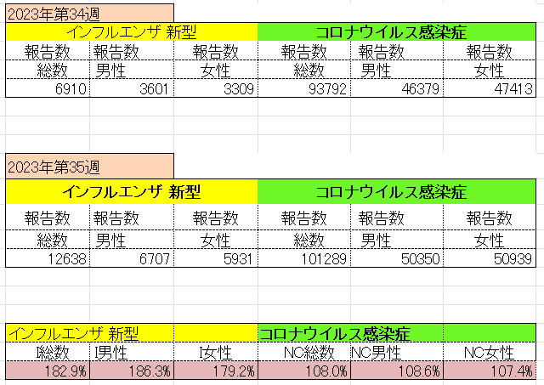
インフルエンザ と 新型コロナ

 |  | 対前週 インフルエンザ 82.9% 増加 新型コロナウイルス 8.0%増加

36 感染症統計
届出感染症 第三類 腸管出血性大腸菌 |  |  |  |  |  |  |  |  |  |  |  |  |  | 届出感染症 第三類 細菌性赤痢菌
全国 報告数推移 医療機関からの届出数 |  |  |  |  |  |  |  |  |  |  |  |  |  | 全国 報告数推移 届出患者数（人）
 | 1月 | 2月 | 3月 | 4月 | 5月 | 6月 | 7月 | 8月 | 9月 | 10月 | 11月 | 12月 | 合計 |  | 1月 | 2月 | 3月 | 4月 | 5月 | 6月 | 7月 | 8月 | 9月 | 10月 | 11月 | 12月 | 合計
12-21年月平均 | 68 | 56 | 67 | 103 | 188 | 415 | 607 | 862 | 528 | 364 | 207 | 135 | 3,640 | 12-21年月平均 | 8 | 9 | 13 | 7 | 9 | 9 | 8 | 11 | 9 | 20 | 12 | 12 | 131
 |  |  |  |  |  |  |  |  | 今週 |  |  |  |  |  |  |  |  |  |  |  |  |  | 今週
 |  |  |  |  |  |  |  |  | 154 |  |  |  |  |  |  |  |  |  |  |  |  |  | 0
2023年 | 82 | 62 | 99 | 112 | 224 | 524 | 521 | 721 | 127 |  |  |  |  | 2023年 | 1 | 1 | 4 | 2 | 2 | 7 | 7 | 3 | 0
2022年 | 81 | 39 | 72 | 89 | 258 | 416 | 554 | 568 | 578 | 337 | 169 | 168 | 3,329 | 2022年 | 0 | 5 | 4 | 1 | 1 | 1 | 1 | 1 | 0 | 0 | 0 | 2 | 16
2021年 | 81 | 48 | 71 | 128 | 171 | 350 | 569 | 553 | 458 | 306 | 220 | 229 | 3,184 | 2021年 | 1 | 2 | 1 | 0 | 0 | 0 | 1 | 1 | 0 | 1 | 0 | 0 | 7
2020年 | 112 | 85 | 60 | 97 | 95 | 305 | 544 | 449 | 475 | 505 | 219 | 98 | 3,044 | 2020年 | 16 | 1 | 19 | 3 | 13 | 1 | 2 | 2 | 0 | 24 | 4 | 2 | 87
2019年 | 84 | 100 | 77 | 80 | 236 | 438 | 631 | 752 | 523 | 427 | 253 | 136 | 3,737 | 2019年 | 7 | 7 | 13 | 3 | 8 | 11 | 5 | 11 | 9 | 9 | 20 | 37 | 140
2018年10月3日、山梨県内の宿坊を利用した2グループ42名が赤痢にかかりました。使用水や従事者からは赤痢菌が検出されておらず現在のところ感染源は不明です。
2018年 | 41 | 44 | 67 | 103 | 311 | 415 | 539 | 1,165 | 534 | 297 | 205 | 92 | 3,813 | 2018年 | 9 | 22 | 18 | 9 | 21 | 14 | 6 | 13 | 7 | 81 | 31 | 37 | 268
埼玉県と群馬県の総菜店で販売されたポテトサラダを食べた人が腸管出血性大腸菌O157に感染した、という集団食中毒に関するニュースが2017年8月21日以降、新聞やテレビで取り上げられました。
2017年 | 57 | 35 | 95 | 112 | 131 | 340 | 483 | 1339 | 614 | 349 | 236 | 68 | 3,859 | 2017年 | 19 | 12 | 8 | 12 | 7 | 15 | 16 | 12 | 16 | 6 | 12 | 6 | 141
2016年 | 68 | 42 | 44 | 75 | 135 | 448 | 507 | 808 | 795 | 313 | 246 | 143 | 3,624 | 2016年 | 9 | 16 | 12 | 6 | 7 | 14 | 9 | 14 | 9 | 9 | 8 | 7 | 120
2011年8月に外食チェーン店が原因とされた赤痢菌Shigella sonneiの広域集団感染事例が青森県、宮城県、山形県、福島県において発生した。本事例は、それとほぼ同時期に発生しておりその関連性が強く疑われた事例である。
※2023年 第36週（9/4～9/10） 現在 |  |  |  |  |  |  |  |  |  |  |  |  |  | ※2023年 第36週（9/4～9/10） 現在

 | 腸管出血性大腸菌 |  | 平年並み |  |  |  |  |  |  |  |  |  |  |  | 赤痢 | 増加中 注意!
Ｈ２９／８月は非常に多かった

腸管出血性大腸菌
 | 2023年 | 2022年 | 2021年 | 2020年 | 2019年 | 2018年 | 2017年 | 2016年 | 2015年
2016年 | 82 | 81 | 81 | 112 | 84 | 41 | 57 | 68
68 | 62 | 39 | 48 | 85 | 100 | 44 | 35 | 42
42 | 99 | 72 | 71 | 60 | 77 | 67 | 95 | 44
44 | 112 | 89 | 128 | 97 | 80 | 103 | 112 | 75
75 | 224 | 258 | 171 | 95 | 236 | 311 | 131 | 135
135 | 524 | 416 | 350 | 305 | 438 | 415 | 340 | 448
448 | 521 | 554 | 569 | 544 | 631 | 539 | 483 | 507
507 | 721 | 568 | 553 | 449 | 752 | 1,165 | 1,339 | 808
808 | 127 | 578 | 458 | 475 | 523 | 534 | 614 | 795
795 |  | 337 | 306 | 505 | 427 | 297 | 349 | 313
313 |  | 169 | 220 | 219 | 253 | 205 | 236 | 246
246 |  | 168 | 229 | 98 | 136 | 92 | 68 | 143
143
3,624
細菌性赤痢菌
 | 2023年 | 2022年 | 2021年 | 2020年 | 2019年 | 2018年 | 2017年 | 2016年
 | 1 | 0 | 1 | 16 | 7 | 9 | 19 | 9
 | 1 | 5 | 2 | 1 | 7 | 22 | 12 | 16
 | 4 | 4 | 1 | 19 | 13 | 18 | 8 | 12
 | 2 | 1 | 0 | 3 | 3 | 9 | 12 | 6
 | 2 | 1 | 0 | 13 | 8 | 21 | 7 | 7
 | 7 | 1 | 0 | 1 | 11 | 14 | 15 | 14
 | 7 | 1 | 1 | 2 | 5 | 6 | 16 | 9
 | 3 | 1 | 1 | 2 | 11 | 13 | 12 | 14
 | 0 | 0 | 0 | 0 | 9 | 7 | 16 | 9
 |  | 0 | 1 | 24 | 9 | 81 | 6 | 9
 |  | 0 | 0 | 4 | 20 | 31 | 12 | 8
 |  | 2 | 0 | 2 | 37 | 37 | 6 | 7

コロナ５類移行に伴う 人の往来の増加、会食機会の増加。 食肉原材不足から 衛生度合いの低い原材料の市場への放出?

※2023年 第11週（3/13～3/19） 現在

 |  |  |  |  |  |  |  |  |  |  |  |  |  |  | 腸管系感染症は新型コロナウイルス予防の手洗い、手指消毒で
 |  |  |  |  |  |  |  |  |  |  |  |  |  |  | 圧倒的に感染防御できている

